第13周

第13周课程实践作业指导
股权结构分析 | 搜索实际控制人情况 | 记录实控人是谁并查看公司与实际控制人关系的框架图。
 | 搜索持股情况 | 看实际控制人持股情况 | 低于34%就是分散的股权结构
 |  |  | 处于34%-66%是合理区间，越高越集中。
 | 其他股权风险 | 减持风险 | 核心人员减持超过总股份1%就有减持风险。
 |  | 质押风险 | 前10大股东质押总数超过总股本数10%都有质押风险。
重要事项 | 分红 | 重要事项的第一节分红，了解分红方案
 |  | 分红方案的最终数据，通过同花顺个股网站的分红融资查看近五年股利支付率

第14周
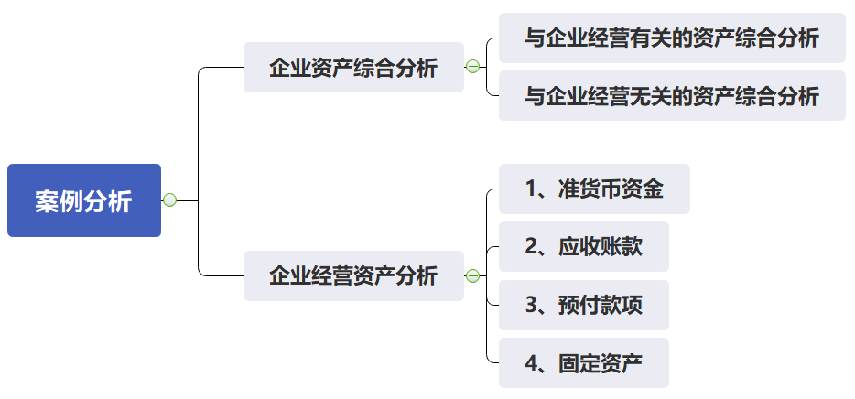
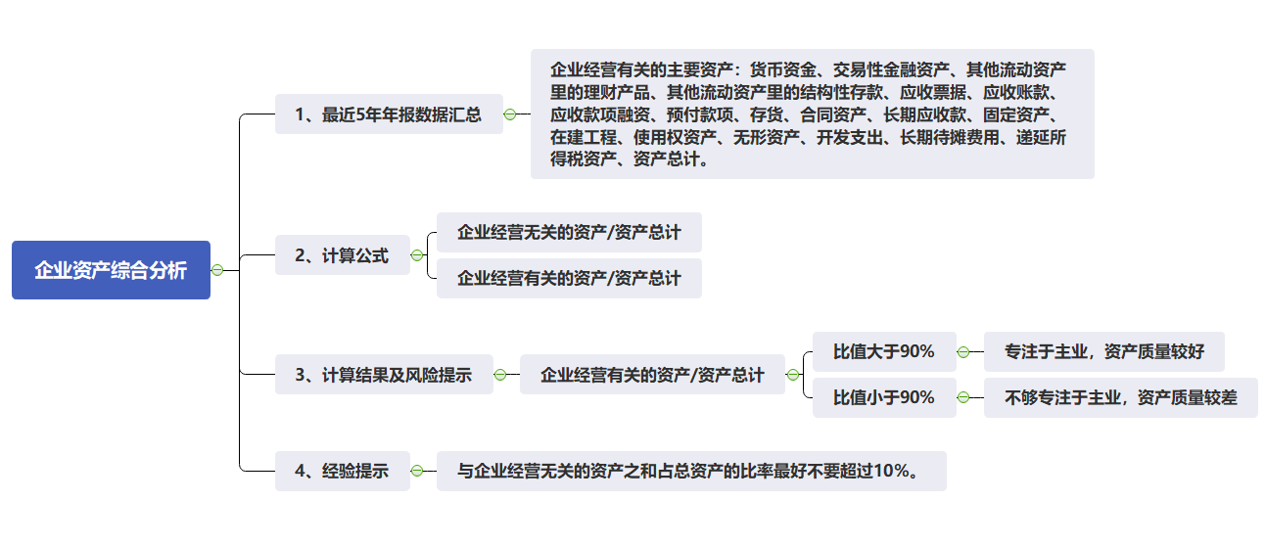
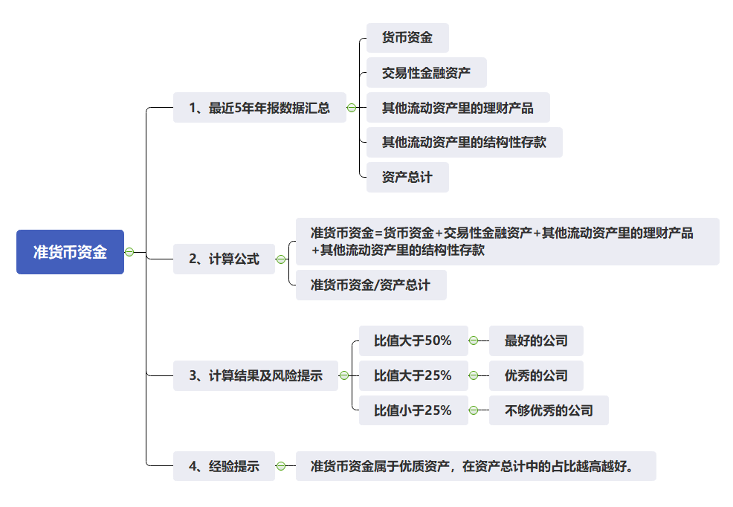
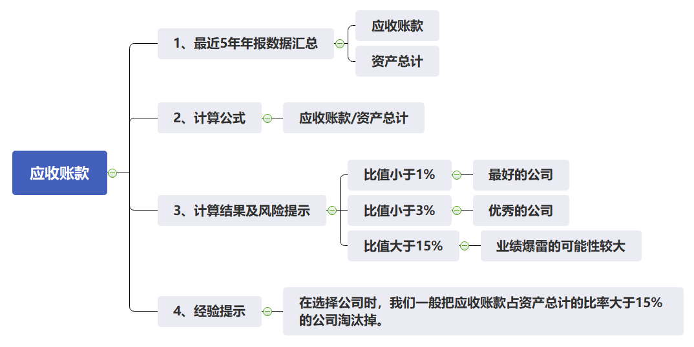
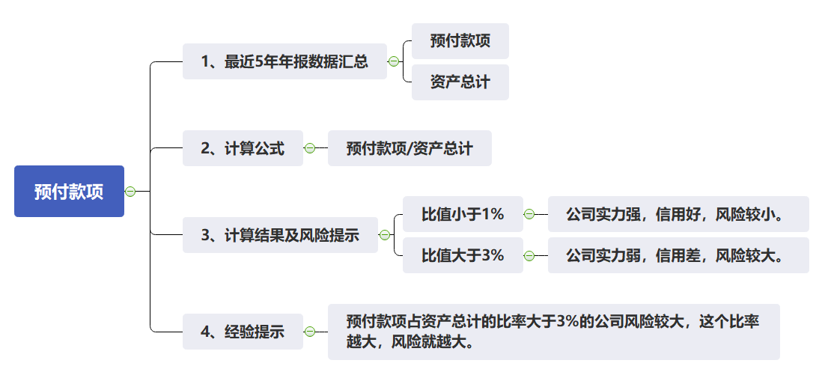
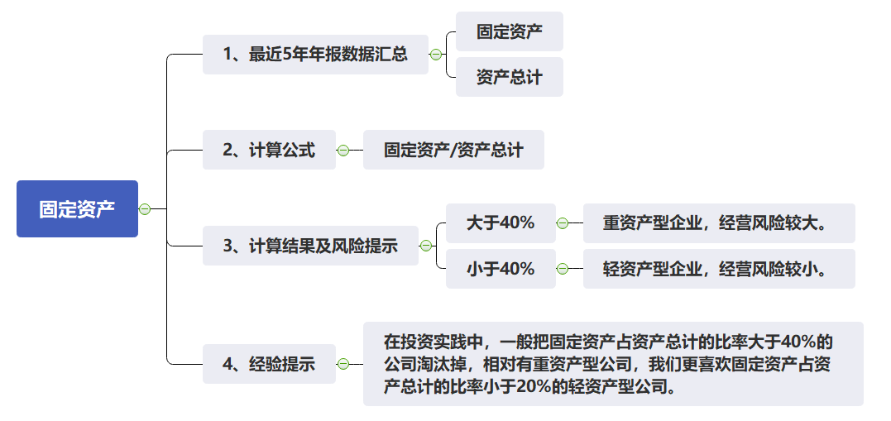
第14周课程实践作业指导
企业资产综合分析 | 企业经营有关的主要资产 | 查询近5年数据
 | 企业经营有关的主要资产包含 | 货币资金、交易性金融资产、其他流动资产里的理财产品、其他流动资产里的结构性存款、应收票据、应收账款、应收款项融资、预付款项、存货、合同资产、长期应收款、固定资产、在建工程、使用权资产、无形资产、开发支出、长期待摊费用、递延所得税资产
 | 资产总计 | 查询近5年数据
 | 看企业经营有关的资产占资产总计比例 | 比值大于90% | 专注于主业，资产质量较好
 |  | 比值小于90% | 不够专注于主业，资产质量较差
 | 经验 | 与企业经营无关的资产之和占总资产的比率（1-企业经营有关的主要资产/资产总计）最好不要超过10%。
准货币资金 | 货币资金 | 查询近5年数据
 | 交易性金融资产 | 查询近5年数据
 | 其他流动资产里的理财产品 | 查询近5年数据，在其他流动资产的注释中查找理财产品，如果没有理财产品，此项的金额就为0。
 | 其他流动资产里的结构性存款 | 查询近5年数据，在其他流动资产的注释中查找结构性存款，如果没有结构性存款，此项的金额就为0。
 | 资产总计 | 查询近5年数据
 | 准货币资金 | = 货币资金+交易性金融资产+其他流动资产里的理财产品+其他流动资产里的结构性存款
 | 看准货币资金占资产总计比例 | 比值大于50% | 最好的公司
 |  | 比值大于25% | 优秀的公司
 |  | 比值小于25% | 不够优秀的公司
 | 经验 | 准货币资金属于优质资产，在资产总计中的占比越高越好。
应收账款 | 应收账款 | 查询近5年数据
 | 资产总计 | 查询近5年数据
 | 看应收账款占资产总计的比例 | 比值小于1% | 最好的公司
 |  | 比值小于3% | 优秀的公司
 |  | 比值大于15% | 业绩爆雷的可能性较大
 | 经验 | 在选择公司时，我们一般把应收账款占资产总计的比率大于15%的公司淘汰掉。
预付款项 | 预付款项 | 查询近5年数据
 | 资产总计 | 查询近5年数据
 | 看预付款项占资产总计的比例 | 比值小于1% | 公司实力强，信用好，风险较小。
 |  | 比值大于3% | 公司实力弱，信用差，风险较大。
 | 经验 | 预付款项占资产总计的比率大于3%的公司风险较大，这个比率越大，风险就越大。
固定资产 | 固定资产 | 查询近5年数据
 | 资产总计 | 查询近5年数据
 | 看固定资产占资产总计的比例 | 大于40% | 重资产型企业，经营风险较大。
 |  | 小于40% | 轻资产型企业，经营风险较小。
 | 经验 | 在投资实践中，一般把固定资产占资产总计的比率大于40%的公司淘汰掉，相对有重资产型公司，我们更喜欢固定资产占资产总计的比率小于20%的轻资产型公司。

第15周
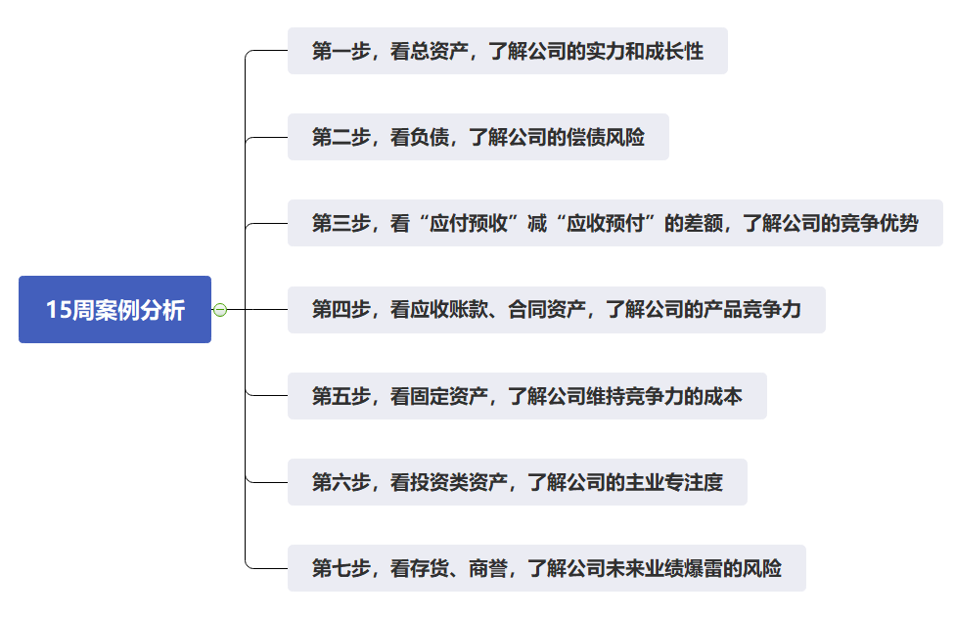
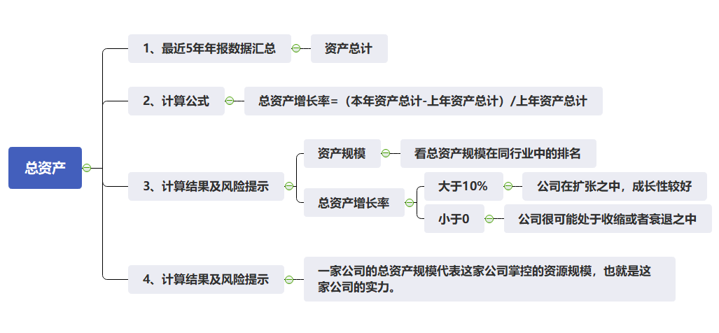
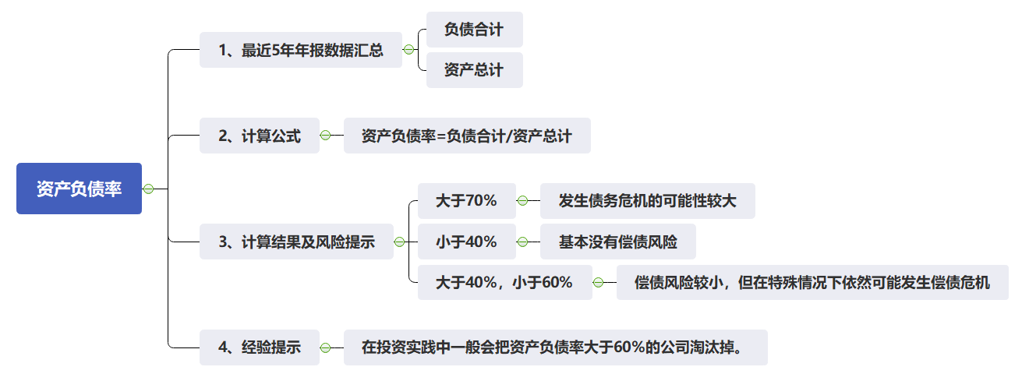
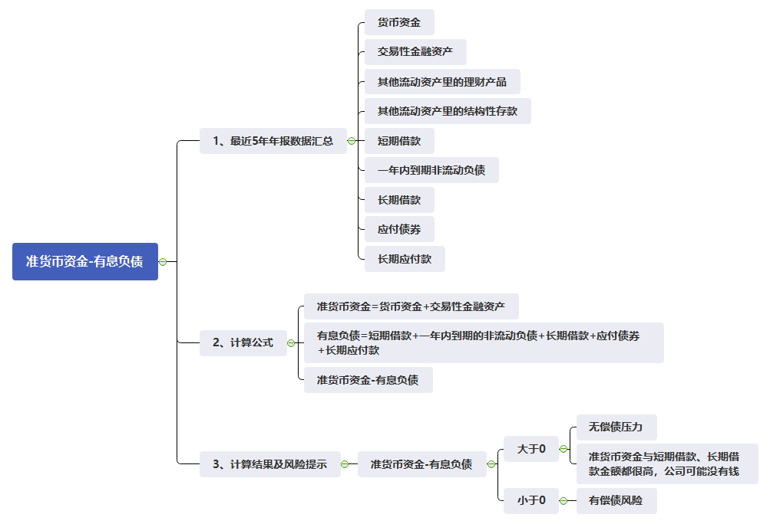
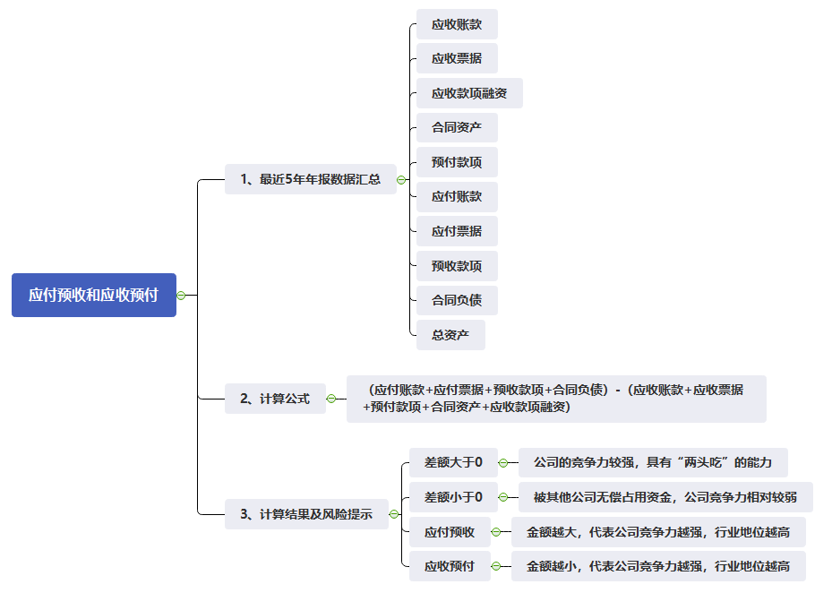
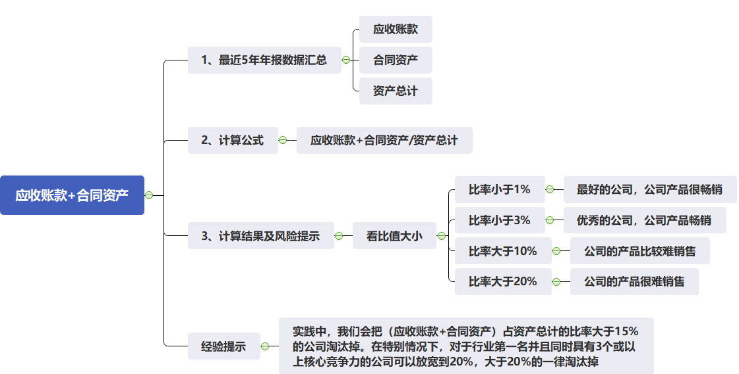
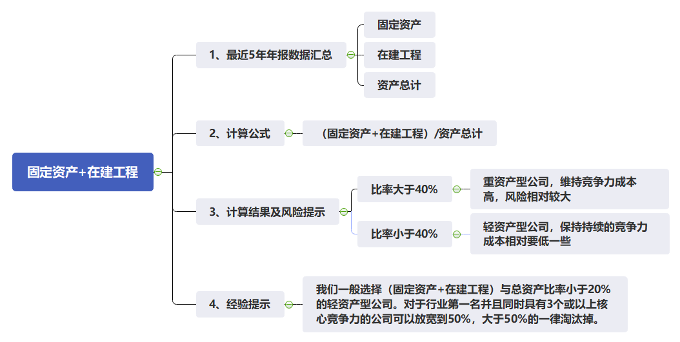
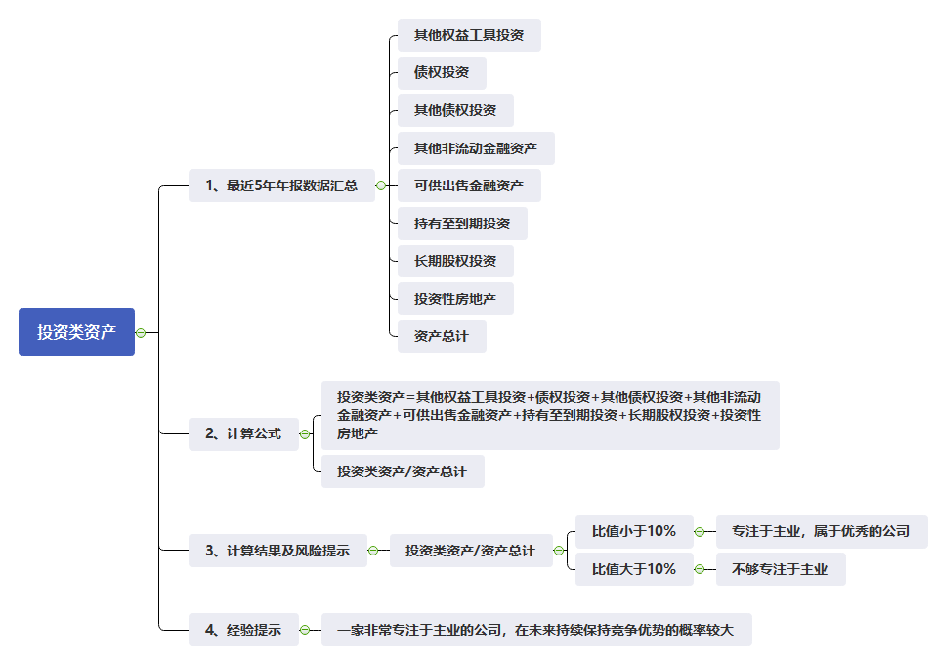
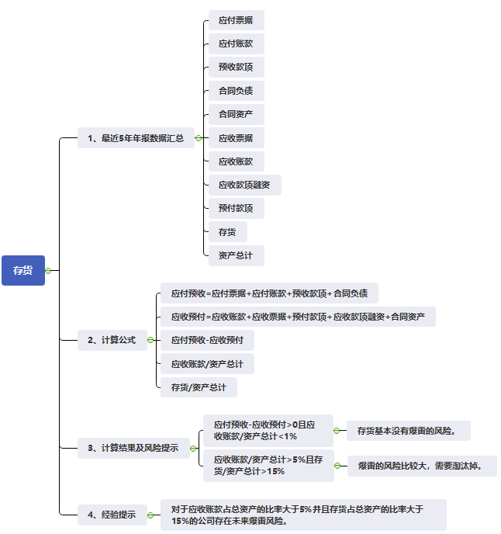
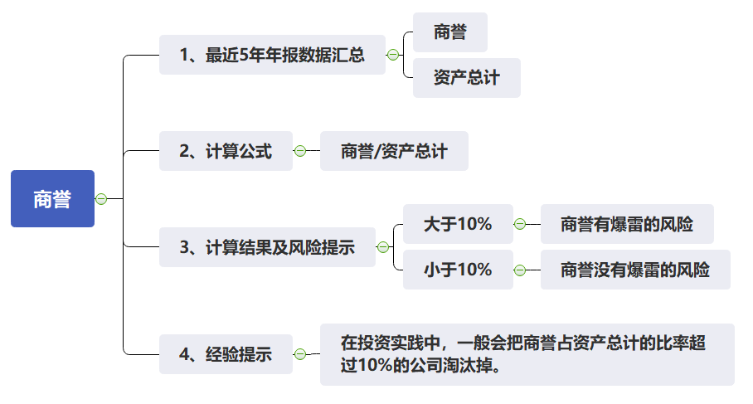
第15周课程实践作业指导-通过资产负债表快速看懂一家企业
第一步，看总资产 | 资产总计 | 查询近5年数据
 | 总资产增长率 | = (本年资产总计-上年资产总计)/上年资产总计
 | 分析点1：看总资产规模 | 看总资产规模在同行业中的排名
 | 分析点2：看总资产增长幅度 | 大于10% | 公司在扩张之中，成长性较好
 |  | 小于0 | 公司很可能处于收缩或者衰退之中
 | 经验 | 一家公司的总资产规模代表这家公司掌控的资源规模，也就是这家公司的实力。
第二步，看负债 | 负债合计 | 查询近5年数据
 | 资产总计 | 查询近5年数据
 | 货币资金 | 查询近5年数据
 | 交易性金融资产 | 查询近5年数据
 | 其他流动资产里的理财产品 | 查询近5年数据，在其他流动资产的注释中查找理财产品，如果没有理财产品，此项的金额就为0。
 | 其他流动资产里的结构性存款 | 查询近5年数据，在其他流动资产的注释中查找结构性存款，如果没有结构性存款，此项的金额就为0。
 | 短期借款 | 查询近5年数据
 | 一年内到期非流动负债 | 查询近5年数据
 | 长期借款 | 查询近5年数据
 | 应付债券 | 查询近5年数据
 | 长期应付款 | 查询近5年数据
 | 资产负债率 | = 负债合计/资产总计
 | 准货币资金 | = 货币资金+交易性金融资产+其他流动资产里的理财产品+其他流动资产里的结构性存款
 | 有息负债 | 有息负债=短期借款+一年内到期的非流动负债+长期借款+应付债券+长期应付款
 | 分析点1：看资产负债率 | 大于70% | 发生债务危机的可能性较大
 |  | 小于40% | 基本没有偿债风险
 |  | 大于40%，小于60% | 偿债风险较小，但在特殊情况下依然可能发生偿债危机
 | 分析点2：准货币资金-有息负债 | 大于0 | 无偿债压力
 |  |  | 准货币资金与短期借款、长期借款金额都很高，公司可能没有钱
 |  | 小于0 | 有偿债风险
第三步，看应付预收与应收预付的差额 | 应收账款 | 查询近5年数据
 | 应收票据 | 查询近5年数据
 | 应收款项融资 | 查询近5年数据
 | 合同资产 | 查询近5年数据
 | 预付款项 | 查询近5年数据
 | 应付账款 | 查询近5年数据
 | 应付票据 | 查询近5年数据
 | 预收款项 | 查询近5年数据
 | 合同负债 | 查询近5年数据
 | （应付账款+应付票据+预收款项+合同负债）-（应收账款+应收票据+预付款项+合同资产+应收款项融资） | 差额大于0 | 公司的竞争力较强，具有“两头吃”的能力
 |  | 差额小于0 | 被其他公司无偿占用资金，公司竞争力相对较弱
 | 应付预收 | 金额越大，代表公司竞争力越强，行业地位越高
 | 应收预付 | 金额越小，代表公司竞争力越强，行业地位越高
第四步，看应收账款和合同资产 | 应收账款 | 查询近5年数据
 | 合同资产 | 查询近5年数据
 | 资产总计 | 查询近5年数据
 | 看应收账款和合同资产之和占总资产的比重 | 比率小于1% | 最好的公司，公司产品很畅销
 |  | 比率小于3% | 优秀的公司，公司产品畅销
 |  | 比率大于10% | 公司的产品比较难销售
 |  | 比率大于20% | 公司的产品很难销售
 | 经验 | 实践中，我们会把（应收账款+合同资产）占资产总计的比率大于15%的公司淘汰掉。在特别情况下，对于行业第一名并且同时具有3个或以上核心竞争力的公司可以放宽到20%，大于20%的一律淘汰掉。
第五步，看固定资产 | 固定资产 | 查询近5年数据
 | 在建工程 | 查询近5年数据
 | 看固定资产和在建工程之和占资产总计的比例 | 比率大于40% | 重资产型公司，维持竞争力成本高，风险相对较大
 |  | 比率小于40% | 轻资产型公司，保持持续的竞争力成本相对要低一些
 | 经验 | 我们一般选择（固定资产+在建工程）与总资产比率小于20% 的轻资产型公司。对于行业第一名并且同时具有3个或以上核心竞争力的公司可以放宽到50%，大于50%的一律淘汰掉。
第六步，看投资类资产 | 其他权益工具投资 | 查询近5年数据
 | 债权投资 | 查询近5年数据
 | 其他债权投资 | 查询近5年数据
 | 其他非流动金融资产 | 查询近5年数据
 | 可供出售金融资产 | 查询近5年数据
 | 持有至到期投资 | 查询近5年数据
 | 长期股权投资 | 查询近5年数据
 |  | 查询近5年数据
 | 投资性房地产 | 查询近5年数据
 | 资产总计 | 查询近5年数据
 | 投资类资产 | =其他权益工具投资+债权投资+其他债权投资+其他非流动金融资产+可供出售金融资产+持有至到期投资+长期股权投资+投资性房地产
 | 看投资类资产占总资产的比例 | 比值小于10% | 专注于主业，属于优秀的公司
 |  | 比值大于10% | 不够专注于主业
 | 经验 | 一家非常专注于主业的公司，在未来持续保持竞争优势的概率较大
第七步，看存货和商誉 | ①存货 | 应收账款 | 查询近5年数据
 |  | 应收票据 | 查询近5年数据
 |  | 应收款项融资 | 查询近5年数据
 |  | 合同资产 | 查询近5年数据
 |  | 预付款项 | 查询近5年数据
 |  | 应付账款 | 查询近5年数据
 |  | 应付票据 | 查询近5年数据
 |  | 预收款项 | 查询近5年数据
 |  | 合同负债 | 查询近5年数据
 |  | 存货 | 查询近5年数据
 |  | 资产总计 | 查询近5年数据
 |  | 应付预收 | =应付票据+应付账款+预收款项+合同负债
 |  | 应收预付 | =应收账款+应收票据+预付款项+应收款项融资
 |  | 应付预收-应收预付>0且应收账款/资产总计<1% | 存货基本没有爆雷的风险。
 |  | 应收账款/资产总计>5%且存货/资产总计>15% | 爆雷的风险比较大，需要淘汰掉。
 |  | 经验 | 对于应收账款占总资产的比率大于5%并且存货占总资产的比率大于15%的公司存在未来爆雷风险。
 | ②商誉 | 商誉 | 查询近5年数据
 |  | 资产总计 | 查询近5年数据
 |  | 看商誉占资产总计的比例 | 大于10% | 商誉有爆雷的风险
 |  |  | 小于10% | 商誉没有爆雷的风险

第16周
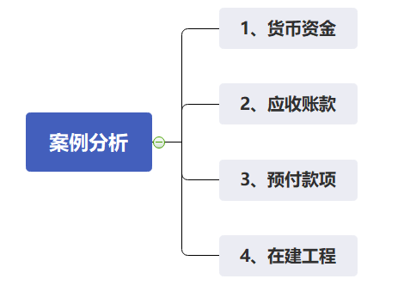
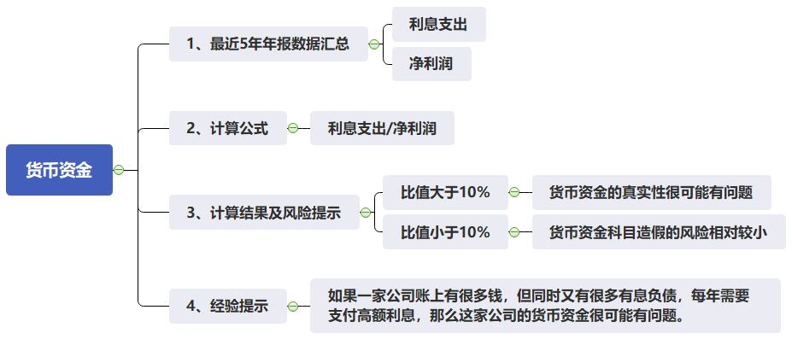
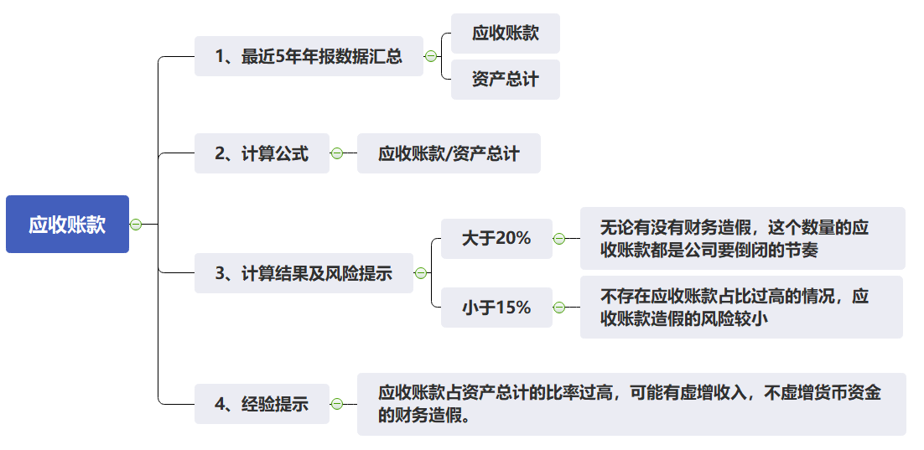
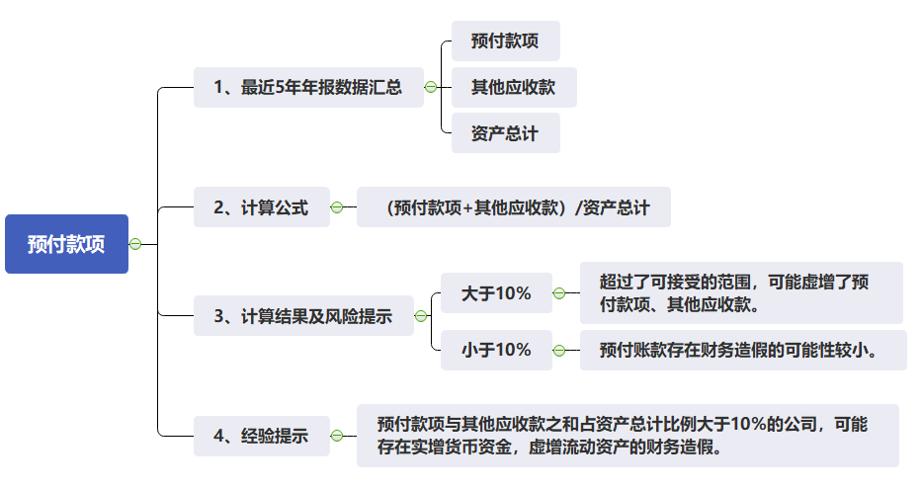
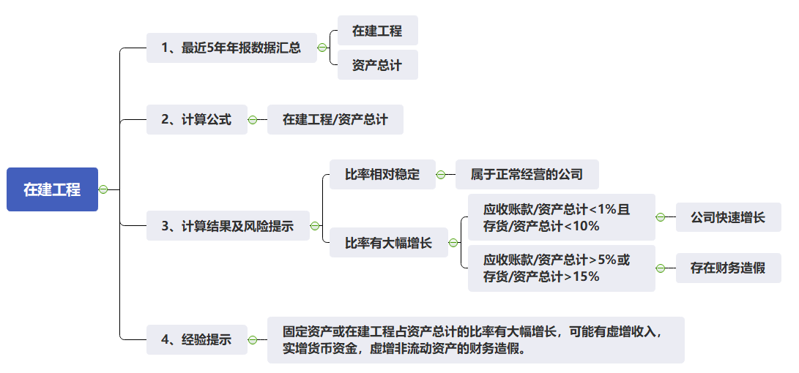
第16周课程实践作业指导
货币资金 | 货币资金 | 查询近5年数据
 | 利息收入 | 查询近5年数据
 | 利息支出 | 查询近5年数据
 | 净利润 | 查询近5年数据
 | 平均货币资金 | =(货币资金的期末数+货币资金的期初数)/2
 | 看利息支出占净利润的比例 | 大于10% | 货币资金的真实性很可能有问题
 |  | 小于10% | 货币资金科目造假的风险相对较小
 | 经验 | 如果一家公司账上有很多钱，但同时又有很多有息负债，每年需要支付高额利息，那么这家公司的货币资金很可能有问题。
应收账款 | 应收账款 | 查询近5年数据
 | 资产总计 | 查询近5年数据
 | 看应收账款占资产总计的比值 | 大于20% | 无论有没有财务造假，这个数量的应收账款都是公司要倒闭的节奏
 |  | 小于15% | 不存在应收账款占比过高的情况，应收账款造假的风险较小
 | 经验 | 应收账款占资产总计的比率过高，可能有虚增收入，不虚增货币资金的财务造假。
预付款项 | 预付款项 | 查询近5年数据
 | 其他应收款 | 查询近5年数据
 | 资产总计 | 查询近5年数据
 | 看预付款项和其他应收款之和占总资产的比例 | 大于10% | 超过了可接受的范围，可能虚增了预付款项、其他应收款。
 |  | 小于10% | 预付账款存在财务造假的可能性较小。
 | 经验 | 预付款项与其他应收款之和占资产总计比例大于10%的公司，可能存在实增货币资金，虚增流动资产的财务造假。
在建工程 | 在建工程 | 查询近5年数据
 | 资产总计 | 查询近5年数据
 | 看在建工程占资产总计比率 | 比率相对稳定 | 属于正常经营的公司
 |  | 比率有大幅增长 | 应收账款/资产总计<1%且存货/资产总计<10% | 公司快速增长
 |  |  | 应收账款/资产总计>5%或存货/资产总计>15% | 存在财务造假
 | 经验 | 固定资产或在建工程占资产总计的比率有大幅增长，可能有虚增收入，实增货币资金，虚增非流动资产的财务造假。

第17周
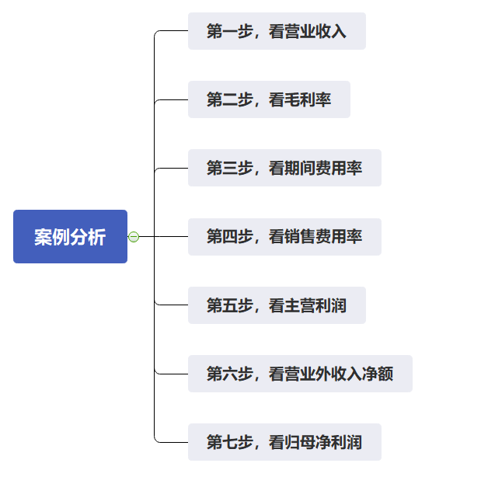
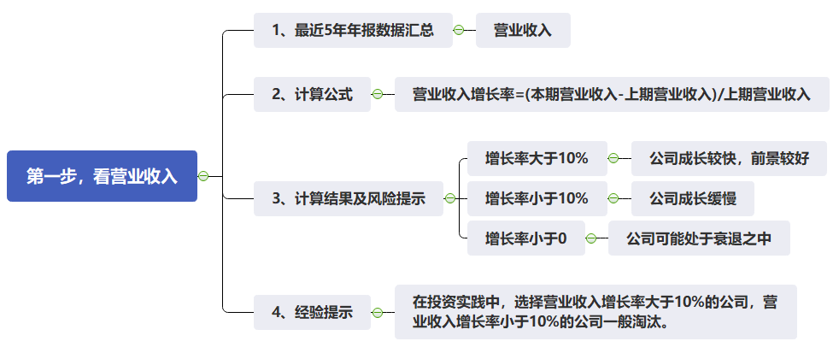
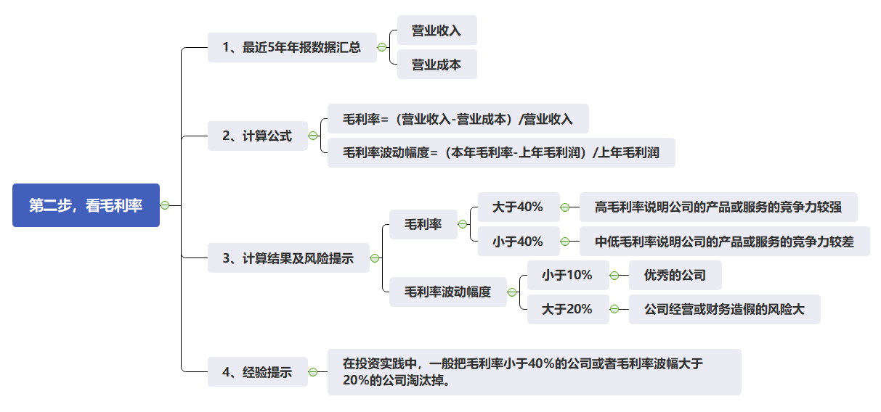
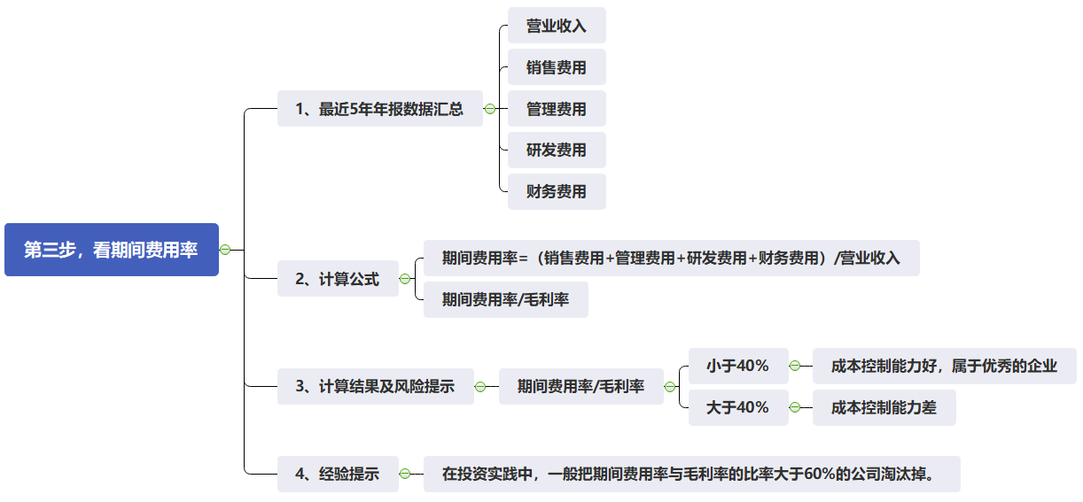

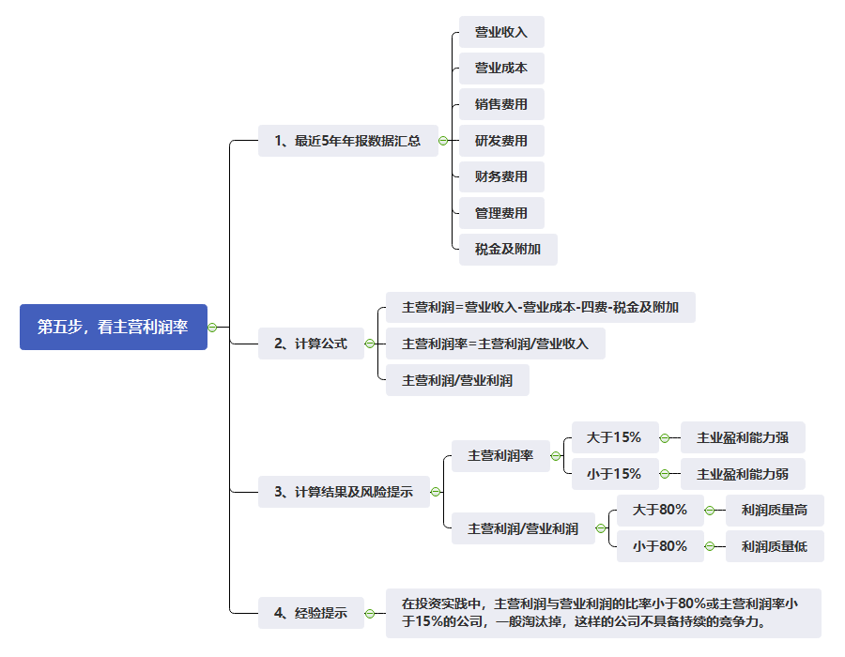
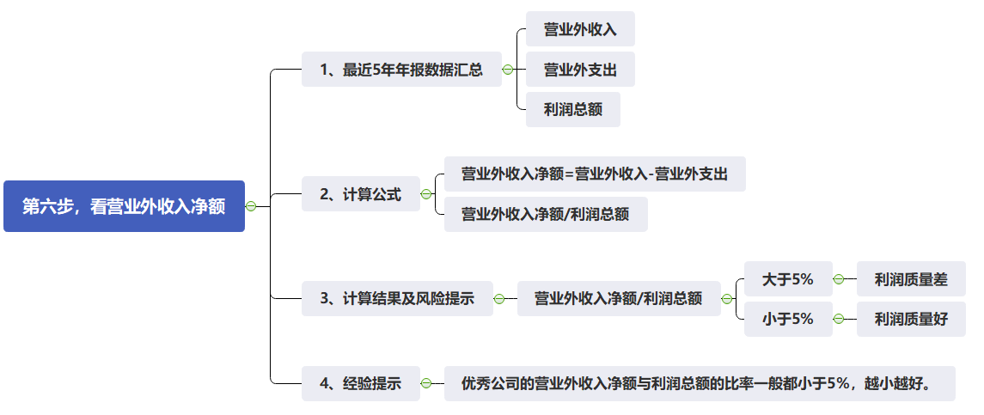
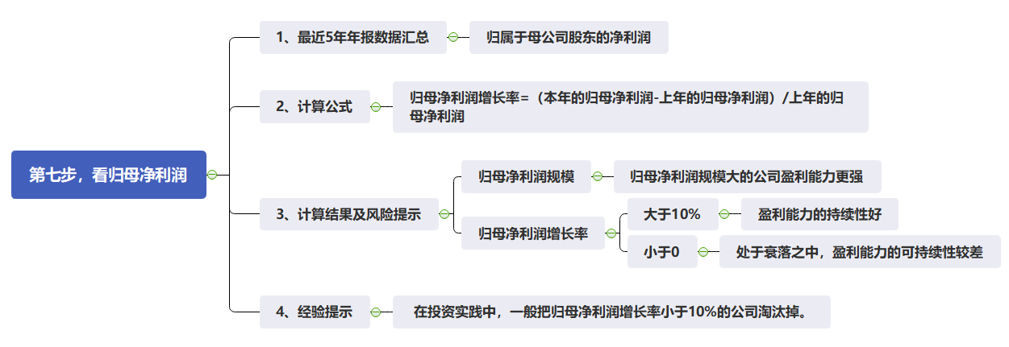
第17周课程实践作业指导-通过利润表快速看懂一家企业
第一步，看营业收入 | 营业收入 | 查询近5年数据
 | 营业收入规模 | 一般来说营业收入金额大的公司实力也相对较强
 | 营业收入增长率 | = (本期营业收入-上期营业收入)/上期营业收入 | >10% | 说明公司处于成长较快，前景较好
 |  |  | <10% | 说明公司 成长缓慢
 |  |  | <0 | 说明公司可能正在处于衰落之中
 | 经验 | 在投资实践中，选择营业收入增长率大于10%的公司，营业收入增长率小于10%的公司一般淘汰。
第二步，看毛利率 | 营业收入 | 查询近5年数据
 | 营业成本 | 查询近5年数据
 | 毛利率 | =(营业收入-营业成本)/营业收入 | >40% | 高毛利率说明公司的产品或服务的竞争力较强
 |  |  | <40% | 中低毛利率说明公司的产品或服务的竞争力较差
 | 毛利率波动幅度 | =（本年毛利率-上年毛利率）/上年毛利率 | 小于10% | 优秀的公司
 |  |  | 大于20% | 公司经营或财务造假的风险大
 | 经验 | 在投资实践中，一般把毛利率小于40%的公司或者毛利率波幅大于20%的公司淘汰掉。
第三步，看期间费用率 | 销售费用 | 查询近5年数据
 | 管理费用 | 查询近5年数据
 | 研发费用 | 查询近5年数据
 | 财务费用 | 查询近5年数据
 | 营业收入 | 查询近5年数据
 | 期间费用率 | =（销售费用+管理费用+研发费用+财务费用）/营业收入
 | 期间费用率/毛利率 | 小于40% | 成本控制能力好，属于优秀的企业
 |  | 大于40% | 成本控制能力差
 | 经验 | 在投资实践中，一般把期间费用率与毛利率的比率大于60%的公司淘汰掉。
第四步，看销售费用率 | 营业收入 | 查询近5年数据
 | 销售费用 | 查询近5年数据
 | 销售费用率 | =销售费用/营业收入
 | 看销售费用率 | 小于15% | 产品比较容易销售，销售风险相对较小
 |  | 大于30% | 产品销售难度大，销售风险大
 | 经验 | 在投资实践中，一般把销售费用率大于30%的公司淘汰掉。
第五步，看主营利润率 | 营业收入 | 查询近5年数据
 | 营业成本 | 查询近5年数据
 | 税金及附加 | 查询近5年数据
 | 销售费用 | 查询近5年数据
 | 管理费用 | 查询近5年数据
 | 财务费用 | 查询近5年数据
 | 研发费用 | 查询近5年数据
 | 营业利润 | 查询近5年数据
 | 主营利润 | =营业收入-营业成本-税金及附加-销售费用-管理费用-财务费用-研发费用
 | 主营利润率 | =主营利润/营业收入
 | 看主营利润率 | 大于15% | 主业盈利能力强
 |  | 小于15% | 主业盈利能力弱
 | 主营利润/营业利润 | 大于80% | 利润质量高
 |  | 小于80% | 利润质量低
 | 经验 | 在投资实践中，主营利润与营业利润的比率小于80%或主营利润率小于15%的公司，一般淘汰掉，这样的公司不具备持续的竞争力。
第六步，看营业外收入净额 | 营业外收入 | 查询近5年数据
 | 营业外支出 | 查询近5年数据
 | 利润总额 | 查询近5年数据
 | 营业外收入净额 | =营业外收入-营业外支出
 | 营业外收入净额/利润总额 | 大于5% | 利润质量差
 |  | 小于5% | 利润质量好
 | 经验 | 优秀公司的营业外收入净额与利润总额的比率一般都小于5%，越小越好。
第七步，看归母净利润 | 归属于母公司股东的净利润 | 查询近5年数据
 | 归母净利润增长率 | =(本年的归母净利润-上年的归母净利润)/上年的归母净利润
 | 归母净利润规模 | 归母净利润规模大的公司盈利能力更强。
 | 归母净利润增长率 | >10% | 说明公司在以较快的速度成长
 |  | <0 | 很可能意味公司已经处于衰落之中
 | 经验 | 在投资实践中，一般把归母净利润增长率小于10%的公司淘汰掉。

第18周
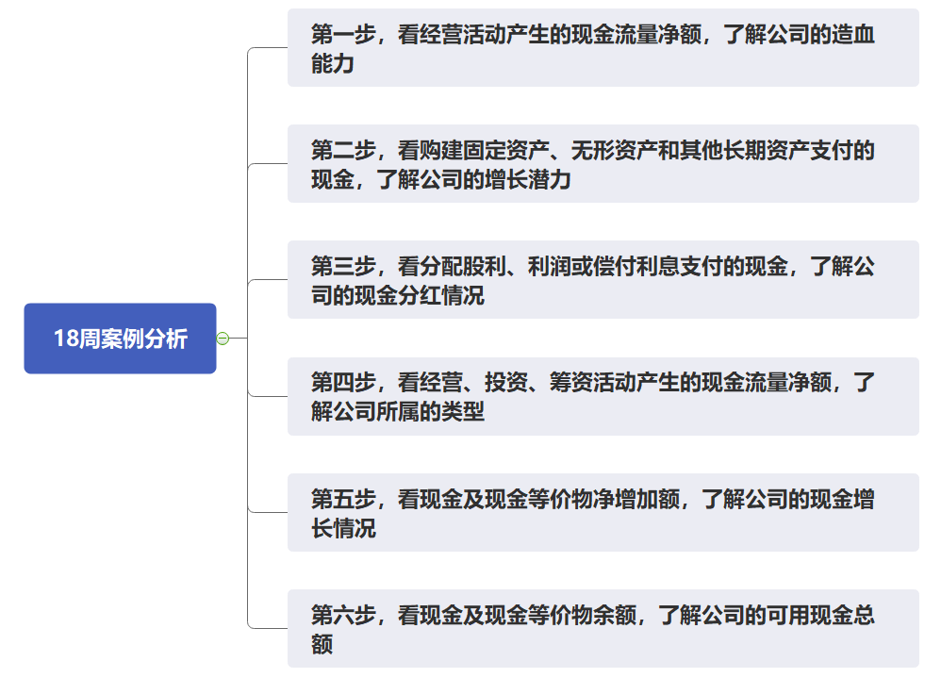
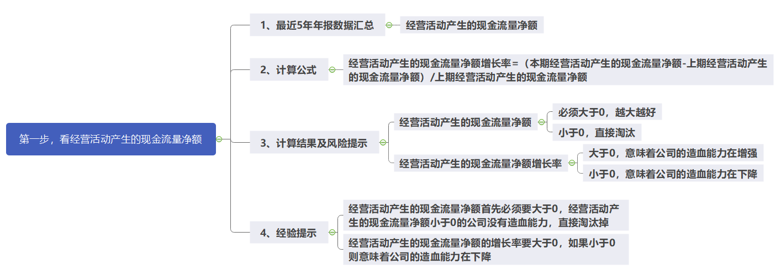
第18周课程实践作业指导-通过现金流量表快速看懂一家企业
第一步，看造血能力 | 经营活动产生的现金流量净额 | 查询近5年数据
 | 经营活动产生的现金流量净额增长率 | =(本期经营活动产生的现金流量净额-上期经营活动产生的现金流量净额)/上期经营活动产生的现金流量净额
 | 看经营活动产生的现金流量净额大小 | 必须大于0，越大越好，小于0，直接淘汰
 | 经营活动产生的现金流量净额增长率 | 大于0，意味着公司的造血能力在增强
 |  | 小于0，意味着公司的造血能力在下降
 | 经验 | 经营活动产生的现金流量净额首先必须要大于0，经营活动产生的现金流量净额小于0的公司没有造血能力，直接淘汰掉
 |  | 经营活动产生的现金流量净额的增长率要大于0，如果小于0则意味着公司的造血能力在下降
第二步，看增长潜力 | 购建固定资产、无形资产和其他长期资产支付的现金 | 查询近5年数据
 | 经营活动产生的现金流量净额 | 查询近5年数据
 | 看购建固定资产、无形资产和其他长期资产支付的现金与经营活动产生的现金流量净额的比率 | 3%-60% | 公司增长潜力较大并且风险相对较小
 |  | 大于100%或持续小于3% | 前者风险较大，后者回报较低
 | 经验 | 购建固定资产、无形资产和其他长期资产支付的现金与经营活动产生的现金流量净额的比率大于100%或持续小于3%的公司淘汰掉
第三步，看分红 | 分配股利、利润或偿付利息支付的现金 | 查询近5年数据
 | 经营活动产生的现金流量净额 | 查询近5年数据
 | 分配股利、利润或偿付利息支付的现金与经营活动产生的现金流量净额的比率 | 比率低于20% | 公司要么能力有问题，要么品质有问题
 |  | 合理比率为20%到70% | 分红的长期可持续性较强
 |  | 比率高于70% | 分红比例很难长期持续
 | 经验 | 优秀的公司每年的现金分红金额一般在经营活动产生的现金流量净额的20%-70%之间
第四步，看公司所属类型 | 经营活动产生的现金流量净额 | 查询近5年数据
 | 投资活动产生的现金流量净额 | 查询近5年数据
 | 筹营活动产生的现金流量净额 | 查询近5年数据
 | 看这三项经营活动的类型 | 属于“正负负”或者“正正负”型。属于优秀公司的类型
 |  | “负正正”型 | 公司的主业经营亏损，通过卖家当，借钱或股权融资过日子，未来可能没什么前途。
 |  | “负正负”型 | 公司主业亏钱，还要还钱，没办法只能卖家当。这样的公司日子是很不好过的。
 |  | “负负正”型 | 公司主业不赚钱，通过借钱继续投资。A股中这类公司通常是主业不行，尝试转型，风险还是很大的。
 |  | “负负负”型 | 所有的活动都在造成现金流出，是真正的“烧钱”，生活中基本没有。
 |  | “正正正”型 | 公司近期是有大规模的投资计划
 |  |  | 在背地里干坏事的公司，远离比较好。
 |  | “正负正”型 | 一般处于快速成长期的公司可能会出现这种情况。如果新项目顺利，公司将会获得快速的发展；如果新 项目并不顺利，投资出去的钱很可能就无法收回
第五步，看现金增长情况 | 现金及现金等价物净增加额 | 查询近5年数据
 | 现金分红 | 查询近5年数据
 | 看加回现金分红后现金及现金等价物的净增加额 | 大于0 公司才能积累更多的钱；小于0 淘汰。
 | 经验 | 优秀公司的现金及现金等价物净增加额一般都是大于0的，去掉现金分红后，现金及现金等价物的净增加额小于0的公司，淘汰掉。
第六步，看可用现金总额 | 期末现金及现金等价物余额 | 查询近5年数据
 | 经验 | 一般钱越多的公司，抗风险能力越强，进行现金分红的能力也越强。

